ZiarnoWYKRESY
Średnie ceny zakupu pszenicy konsumpcyjnej i kukurydzy w przedsiębiorstwach dokonujących zakupu zbóż w układzie tygodniowym

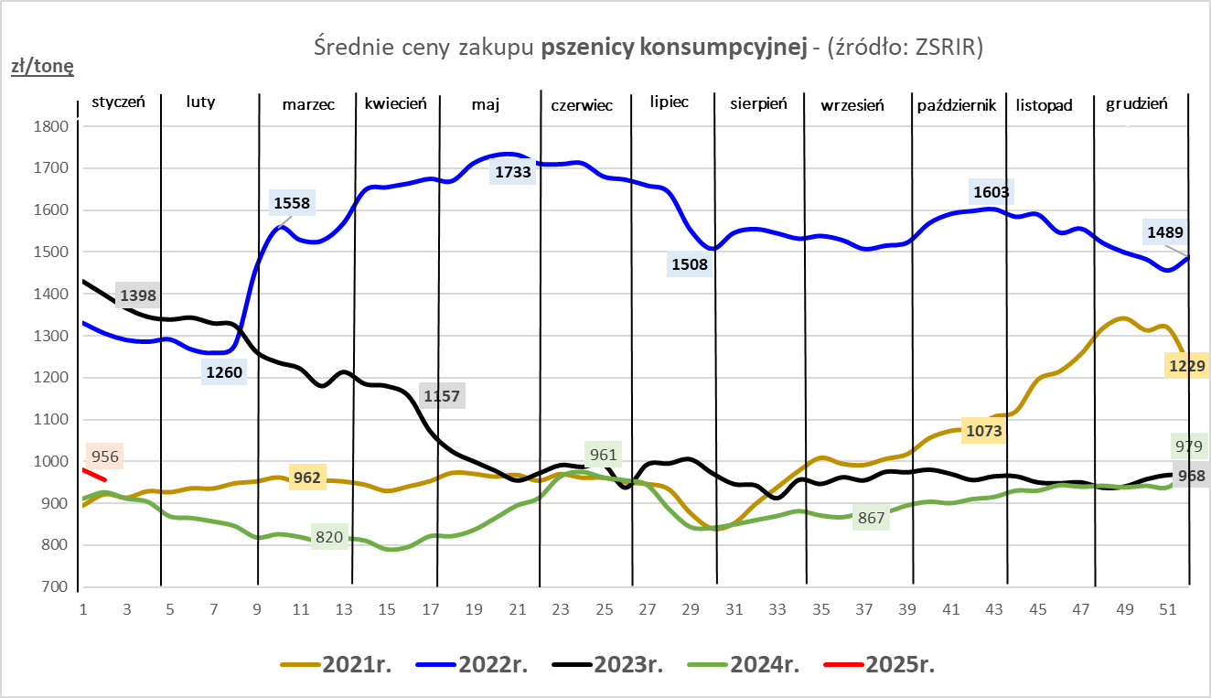
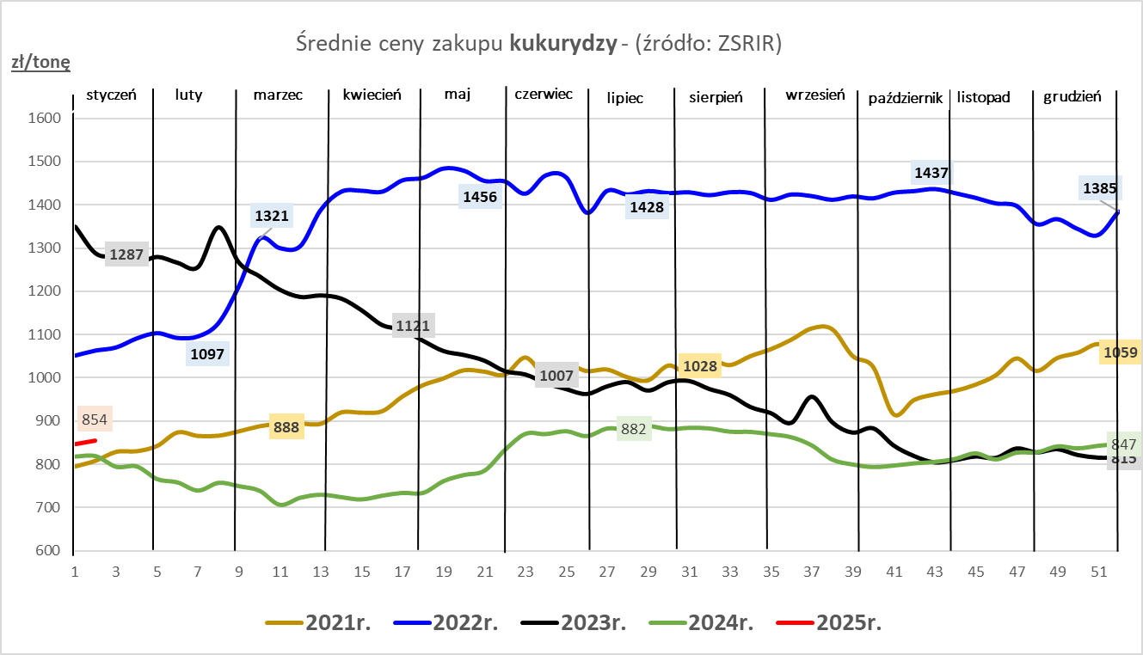

ZiarnoPL_UE_MATIF
Porównanie średnich cen pszenicy konsumpcyjnej i kukurydzy na giełdzie w Paryżu oraz w Polsce i UE
Ceny zbóż w poszczególnych krajach UE dostępne są na stronie | https://agriculture.ec.europa.eu/data-and-analysis/markets/overviews/market-observatories/crops/cereals-statistics_en
W związku z aktualizacją bazy danych KE (nawet do kilku tygodni wstecz) wyliczona średnia cena UE dla poszczególnych zbóż może ulegać zmianie

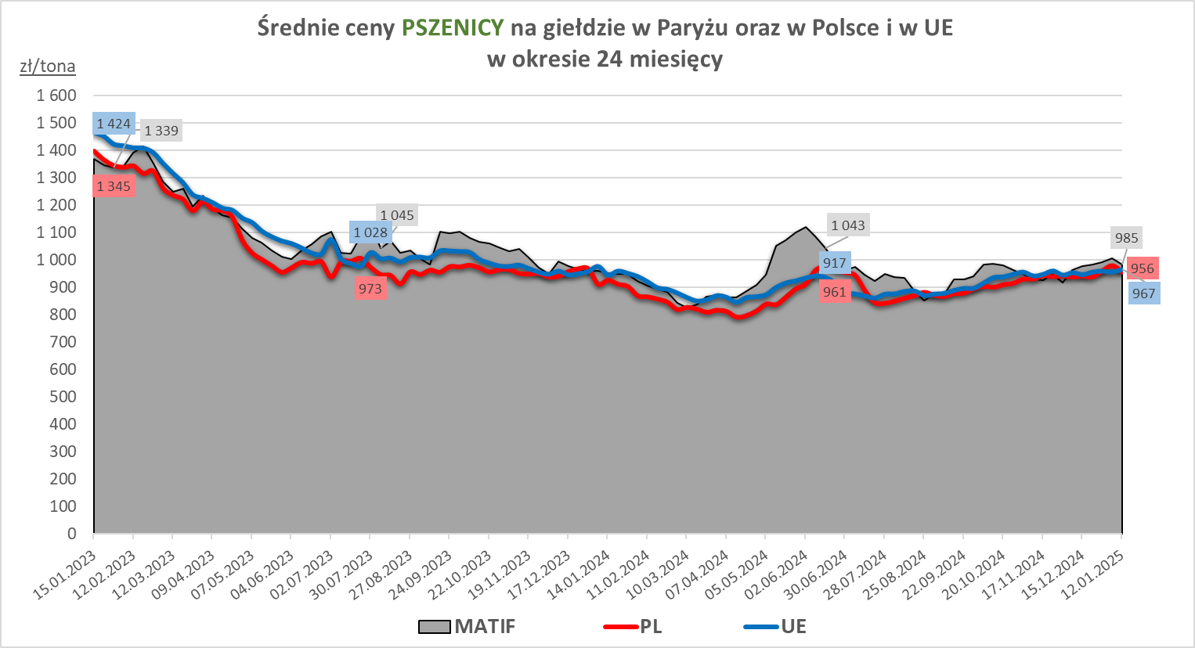
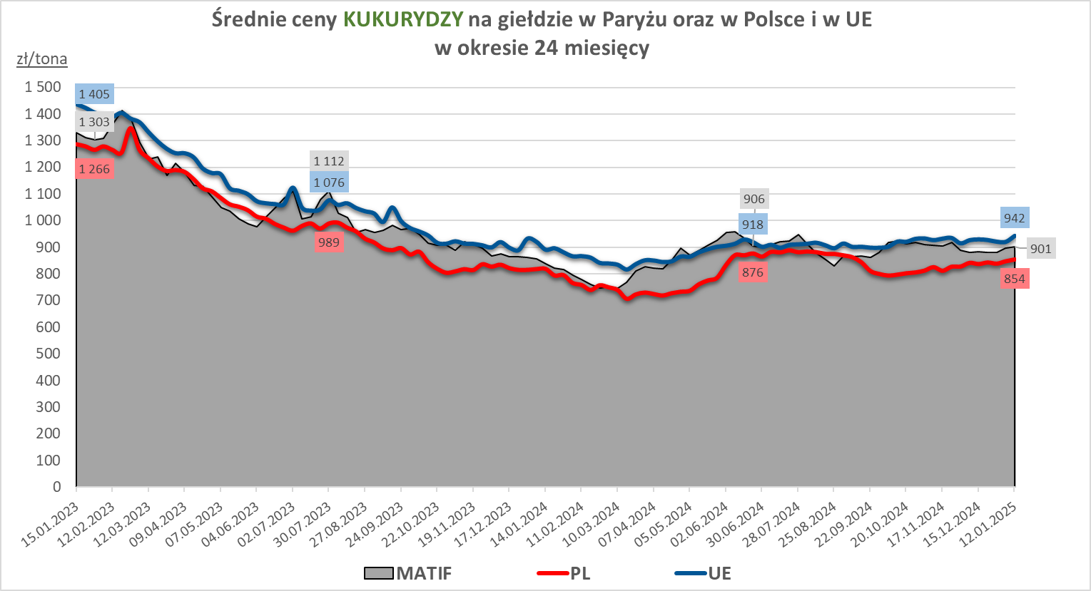

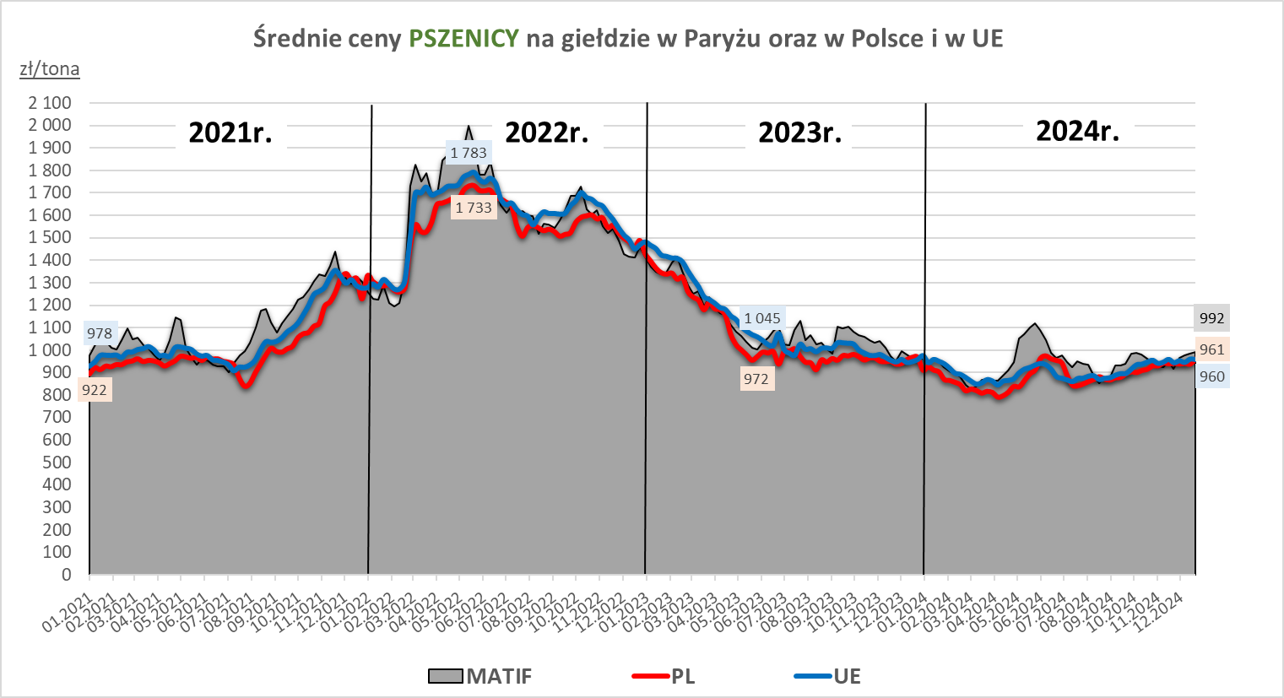
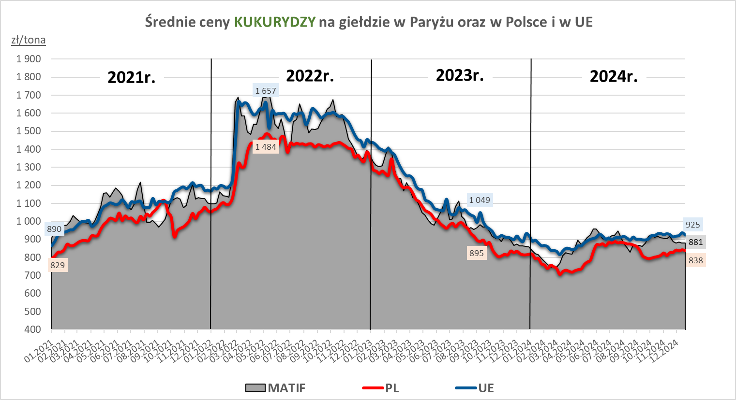

MąkaSPRZED
Średnie ceny sprzedaży mąk w przedsiębiorstwach prowadzących przemiał ziarna zbóż
w okresie: | 06 - 12.01.2025r.

 |  | POLSKA |  |  |  |  | MAKROREGION
 |  |  |  |  |  |  | Centralno-Wschodni |  |  | Południowy |  |  | Północno-Zachodni
MĄKA | TYP MĄKI | Cena [zł/tona] |  | Zmiana | Strukt. obrot. [%] |  | Cena [zł/tona] |  | Zmiana | Cena [zł/tona] |  | Zmiana | Cena [zł/tona] |  | Zmiana
 |  | 2025-01-12 | 2025-01-05 | ceny [%] | 2025-01-12 | 2025-01-05 | 2025-01-12 | 2025-01-05 | ceny [%] | 2025-01-12 | 2025-01-05 | ceny [%] | 2025-01-12 | 2025-01-05 | ceny [%]
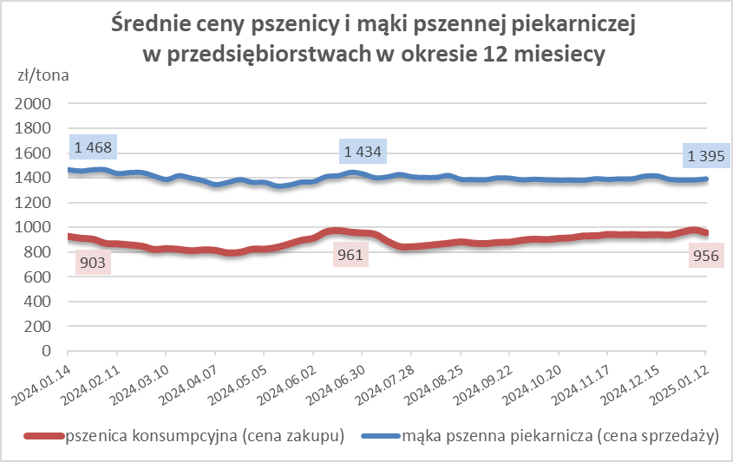
PSZENNA detaliczna (1kg) wg rodzaju:
tortowa | 450 | 1,807 | 1,752 | 3.1 | 63.5 | 64.8 | 1,856 | 1,802 | 3.0 | 1,788 | 1,769 | 1.0 | 1,790 | 1,641 | 9.1
wrocławska | 500 | 2,088 | 2,335 | -10.6 | 18.1 | 13.6 | nld | 2,470 | * | nld | nld | * | 1,878 | 1,771 | 6.1
poznańska | 500 | 2,757 | 2,333 | 18.2 | 6.2 | 6.8 | 2,683 | 2,411 | 11.3 | 2,855 | 2,538 | 12.5 | nld | nld | *
krupczatka | 450/500 | 2,264 | nld | * | 1.0 | 0.5 | nld | nld | * | -- | nld | -- | nld | nld | *
luksusowa | 550 | nld | 3,132 | * | 11.2 | 14.2 | nld | 3,758 | * | nld | nld | * | nld | 1,885 | *
 | Ogółem | - | - | - | 100.0 | 100.0 | - | - | - | - | - | - | - | - | -
PSZENNA | 450 | 2,228 | 2,137 | 4.3 | 4.6 | 5.1 | 1921 | 1940 | -1.0 | 2462 | 2367 | 4.0 | 1729 | 1672 | 3.4
detaliczna | 500 | 2,308 | 2,499 | -7.6 | 2.8 | 2.0 | 2201 | 2463 | -10.6 | 2866 | 2913 | -1.6 | 1928 | 1892 | 1.9
(paczkowana 1kg) | 550 | nld | 3,141 | * | 0.6 | 0.7 | nld | 3758 | * | nld | nld | * | nld | 1889 | *
 | 650 | 1,500 | nld | * | 0.6 | 0.5 | -- | -- | -- | nld | nld | * | nld | nld | *
 | Ogółem | - | - | - | 8.6 | 8.3 | -- | -- | -- | -- | -- | -- | -- | -- | --
PSZENNA | 450 | 1,600 | 1,665 | -3.9 | 1.4 | 1.5 | 1542 | 1575 | -2.1 | 1743 | 1776 | -1.9 | 1387 | 1336 | 3.9
piekarnicza | 500 | 1,507 | 1,505 | 0.1 | 9.2 | 9.8 | 1568 | 1572 | -0.2 | 1488 | 1492 | -0.2 | 1442 | 1417 | 1.8
(w workach) | 550 | 1,562 | 1,516 | 3.0 | 4.3 | 4.1 | 1940 | 1734 | 11.9 | 1471 | 1492 | -1.4 | 1409 | 1391 | 1.3
 | 650 | 1,413 | 1,509 | -6.3 | 1.4 | 1.8 | 1369 | 1459 | -6.2 | 1437 | 1548 | -7.2 | 1344 | 1369 | -1.8
 | 750 | 1,403 | 1,389 | 1.0 | 6.9 | 8.6 | 1402 | 1391 | 0.8 | 1457 | 1418 | 2.8 | 1318 | 1332 | -1.0
 | 850 | 1,490 | 1,445 | 3.0 | 0.1 | 0.4 | nld | 1480 | * | -- | -- | -- | nld | nld | *
 | Ogółem | - | - | - | 23.2 | 26.2 | - | - | - | - | - | - | - | - | -
PSZENNA | 450 | 1,369 | 1,343 | 1.9 | 2.6 | 1.9 | 1303 | nld | * | 1399 | 1357 | 3.1 | nld | -- | --
piekarnicza | 500 | 1,375 | 1,347 | 2.1 | 14.8 | 12.4 | 1334 | 1335 | -0.1 | 1461 | 1362 | 7.3 | 1399 | 1370 | 2.2
(luzem) | 550 | 1,417 | 1,393 | 1.7 | 19.3 | 20.3 | 1347 | 1342 | 0.4 | 1428 | 1423 | 0.4 | 1426 | 1350 | 5.7
 | 650 | 1,323 | 1,286 | 2.8 | 11.5 | 6.9 | 1263 | 1261 | 0.2 | 1416 | 1377 | 2.8 | 1246 | nld | *
 | 750 | 1,275 | 1,281 | -0.5 | 10.4 | 12.0 | 1297 | 1292 | 0.4 | 1279 | 1262 | 1.3 | 1233 | 1299 | -5.1
 | 850 | 1,266 | nld | * | 0.8 | 0.8 | nld | nld | * | nld | -- | -- | nld | -- | --
 | Ogółem | - | - | - | 59.4 | 54.4 | - | - | - | - | - | - | - | - | -
ŻYTNIA | 580 | 1,228 | 1,235 | -0.5 | 0.3 | 0.2 | 1177 | 1183 | -0.5 | 1308 | nld | * | 1229 | nld | *
piekarnicza | 720 | 1,237 | 1,278 | -3.2 | 3.1 | 3.6 | 1237 | 1271 | -2.7 | 1270 | 1272 | -0.2 | 1218 | 1295 | -5.9
(w workach) | 2000 | 1,216 | 1,281 | -5.1 | 0.3 | 0.3 | 1188 | 1228 | -3.3 | nld | nld | * | 1281 | 1356 | -5.5
 | Ogółem | - | - | - | 3.7 | 4.1 | - | - | - | - | - | - | - | - | -
ŻYTNIA | 580 | 1,229 | 1,151 | 6.8 | 0.0 | 0.1 | nld | nld | * | nld | nld | * | -- | -- | --
piekarnicza | 720 | 1,046 | 1,041 | 0.5 | 5.0 | 6.7 | 1018 | 1014 | 0.4 | 1092 | 1080 | 1.1 | 1096 | 1079 | 1.6
(luzem) | 2000 | nld | nld | * | 0.1 | 0.2 | nld | nld | * | -- | -- | -- | -- | -- | --
 | Ogółem | - | - | - | 5.1 | 7.0 | - | - | - | - | - | - | - | - | -
 |  |  |  | Ogółem | 100.0 | 100.0

MąkaZAK
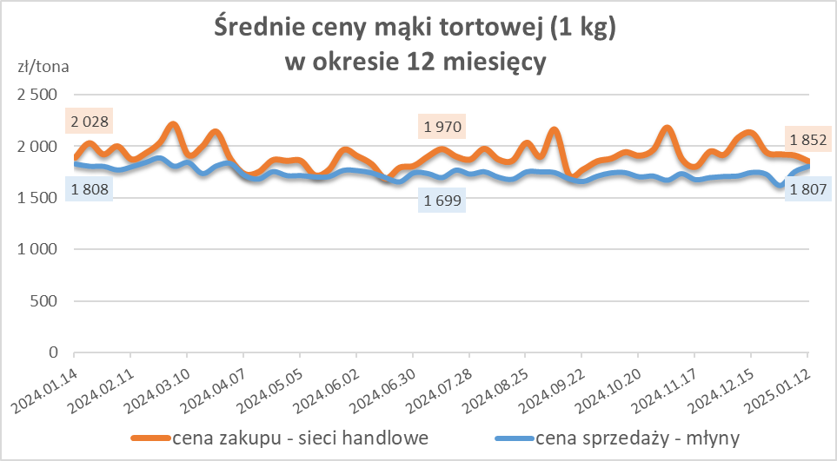
Średnie ceny zakupu mąki pszennej (ważniejszych rodzajów) płacone przez podmioty handlu detalicznego
w okresie: | 06 - 12.01.2025r.

Towar |  | POLSKA
 |  | Cena [zł/tona] |  | Zmiana
 |  | 2025-01-12 | 2025-01-05 | ceny [%]
PSZENNA detaliczna (1kg) wg rodzaju | Tortowa 450 | 1,852 | 1,909 | -3.0
 | Luksusowa 550 | 1,534 | 1,788 | -14.2
 | Wrocławska 500 | nld | 2,951 | *

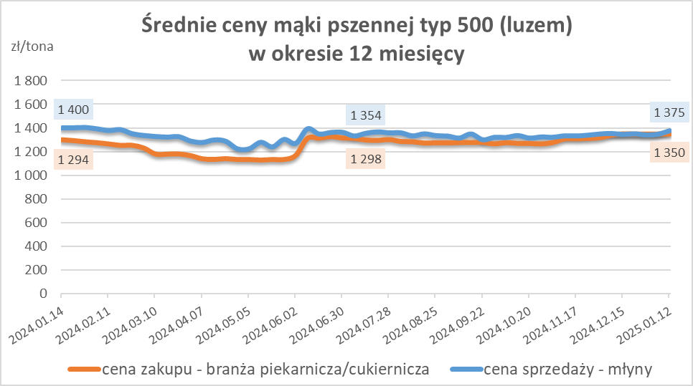
Średnie ceny zakupu mąki (ważniejszych rodzajów) płacone przez podmioty branży piekarsko-cukierniczej
w okresie: | 06 - 12.01.2025r.

Towar | Typ | POLSKA
 |  | Cena [zł/tona] |  | Zmiana
 |  | 2025-01-12 | 2025-01-05 | ceny [%]
Pszenna luzem | 500 | 1,350 | 1,350 | 0.0
 | 750 | 1,253 | 1,259 | -0.4
Żytnia luzem | 720 | 1,020 | 1,008 | 1.2
Pszenna w workach | 500 | 1,433 | nld | *
 | 750 | nld | nld | *
Żytnia w workach | 720 | 1,025 | nld | *

HZ wykresy
